putty - 로그 확인
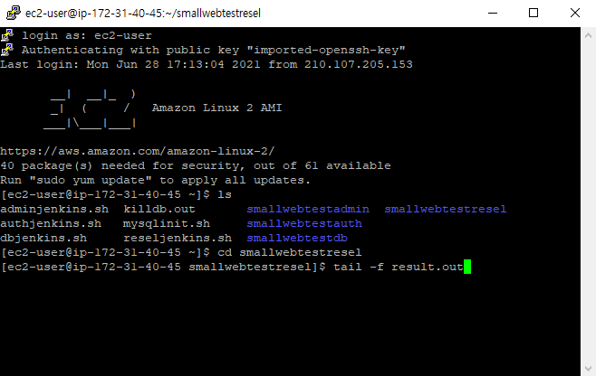
1. putty 실행
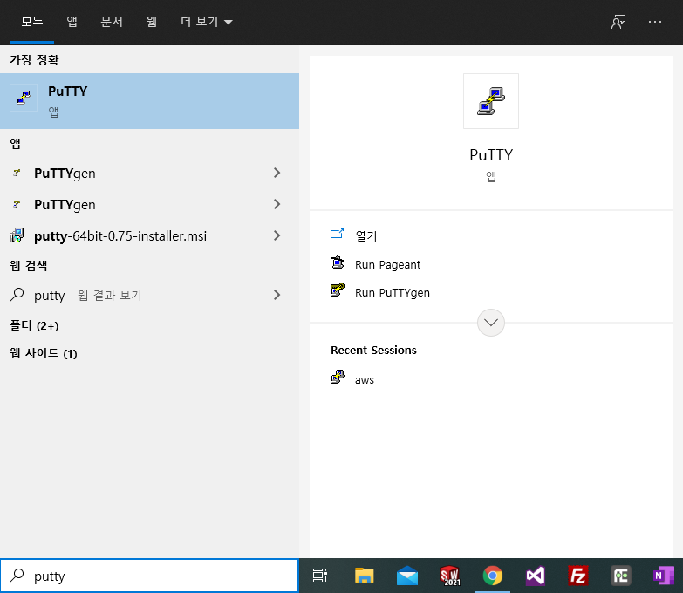

2. aws 선택 후, open 클릭 - 정보 자동 설정되어 있음
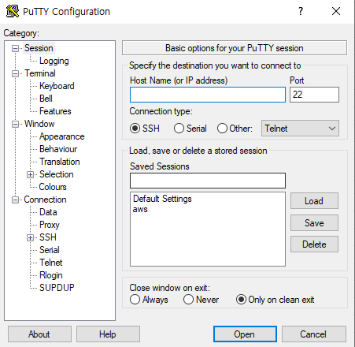

3. 로그인 정보 : ec2-user 입력
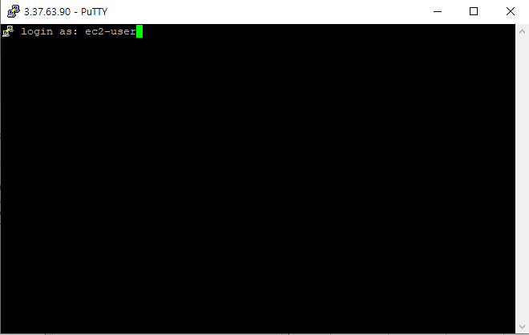

4. cd smallwebtestresel 입력 후 경로 이동, tail -f result.out 입력하면 테스트 서버 실시간 로그 확인 가능

소스트리-commit,pull,push
1. sourcetree 실행
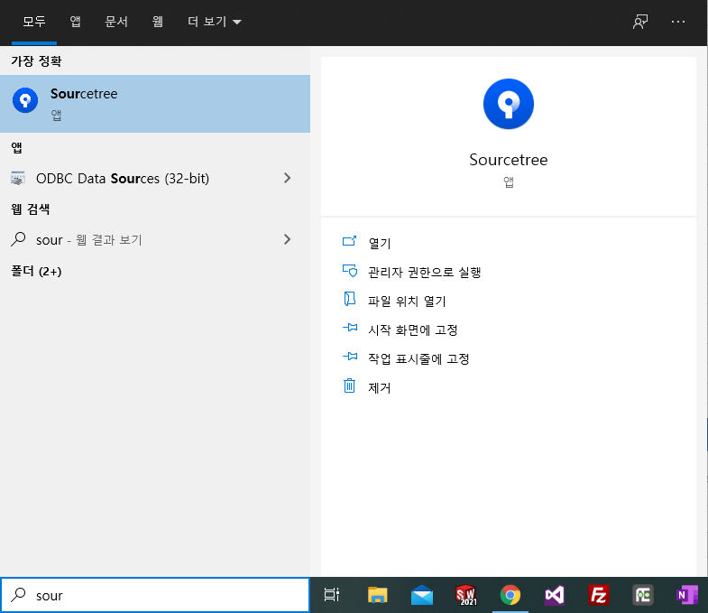

-. Pull : 내려받기 | 충돌 피하려면 pull 후 본인 변경내용 커밋/Push
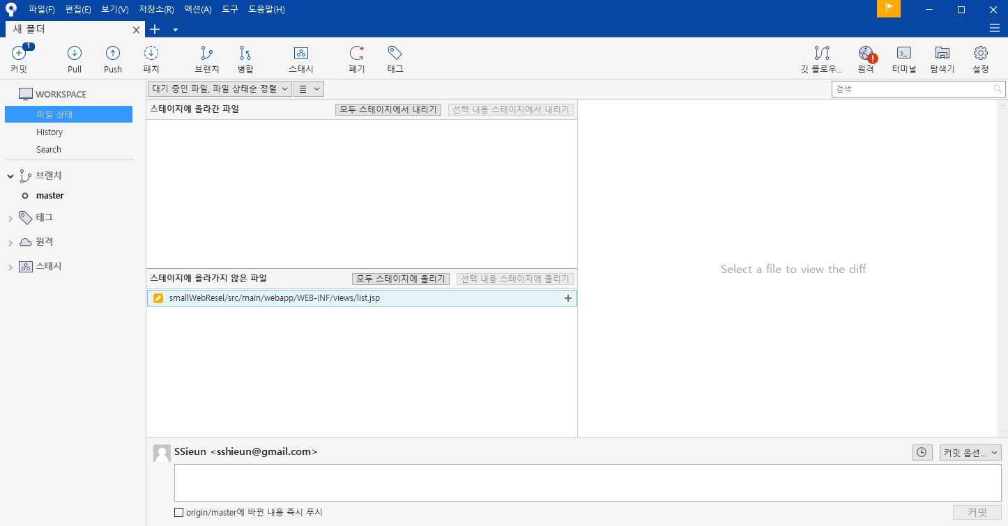

-. 커밋에 숫자가 떠있으면 커밋할 내용이 있다는 뜻. 커밋 클릭

모두 스테이지에 올리기 : 소스 전체 스테이지에 올리기
선택 내용 스테이지에 올리기 : 클릭하면 우측에 변경 내용 표시됨, 변경된 내용 스테이지에 올리기
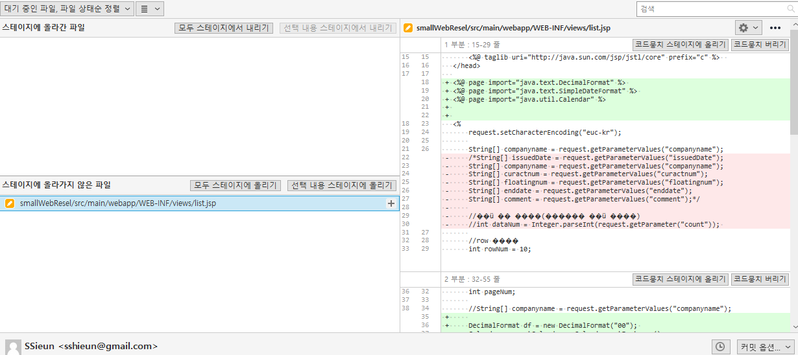

스테이지에 올리기 클릭 후, 커밋 내용 입력하고 하단 커밋 버튼 클릭
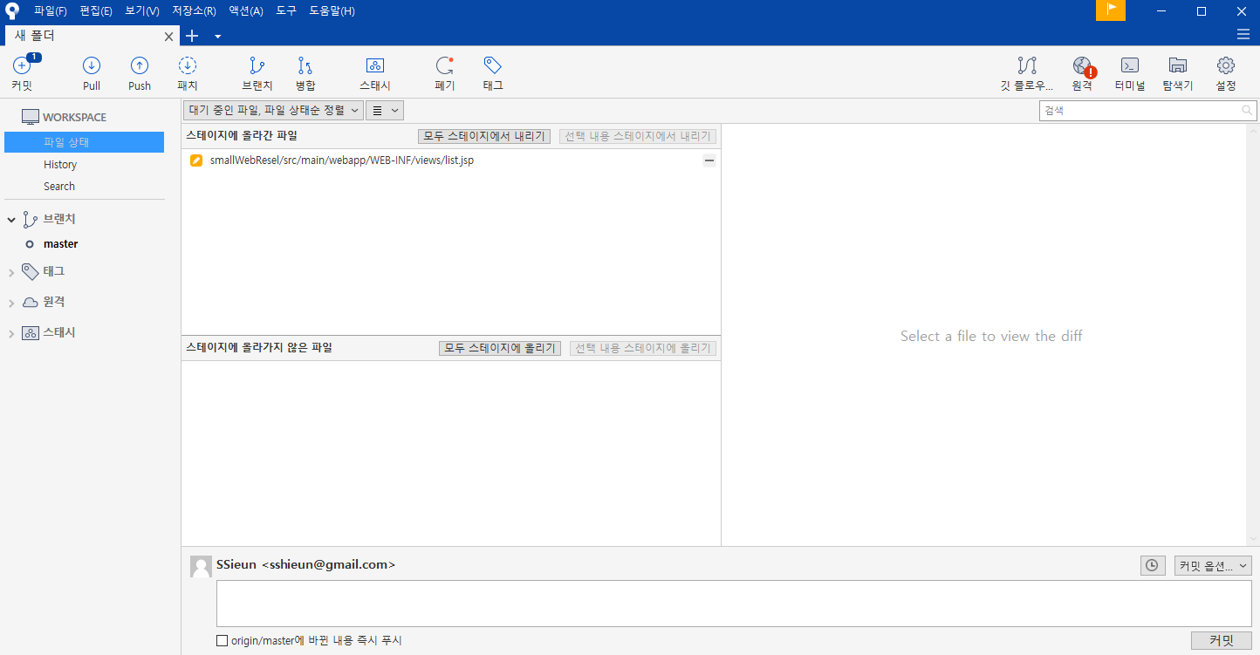

커밋 후, 커밋 위에 있던 숫자가 사라지고 push 위에 숫자가 뜨는 것을 확인할 수 있음
상단 push 버튼 클릭 후, 팝업창 뜨면 push 버튼 클릭

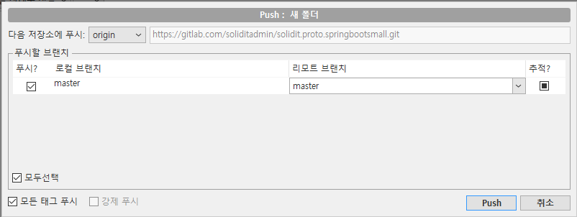

커밋/push 마친 후 테스트 서버에서 변경된 내용 확인하려면
Jenkins에서 프로젝트 빌드 후 접속하면 됨
빌드 후 바로 접속하면 페이지 오류 발생 1-2분 뒤 접속하면 정상 확인 가능

Jenkins - 빌드
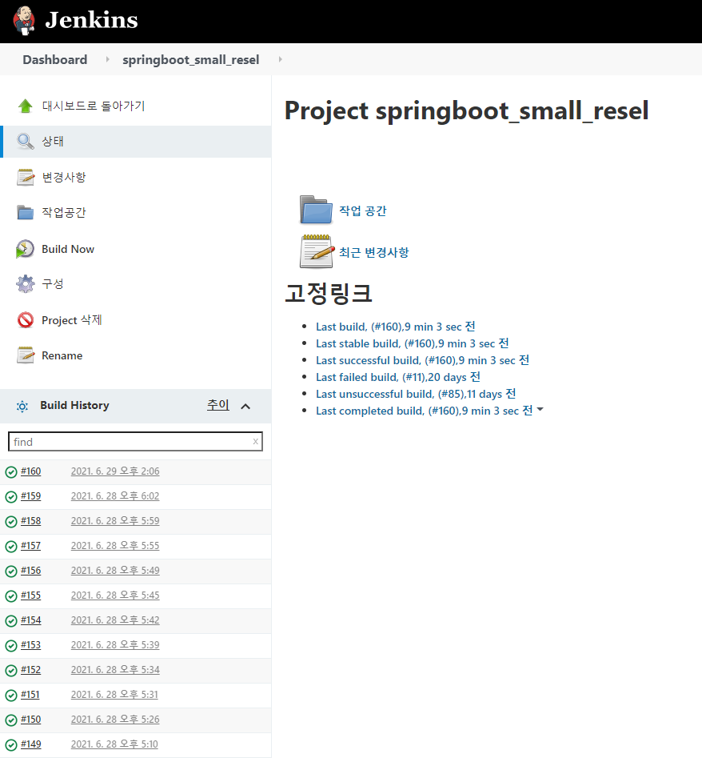
1. Jenkins : http://192.168.0.44:8085/ 2. 테스트 서버 : http://3.37.63.90/

1. Jenkins 접속 후, springboot_small_resel 클릭

2. Build now 클릭하면 빌드 됨 - build history 확인

